お弁当写真
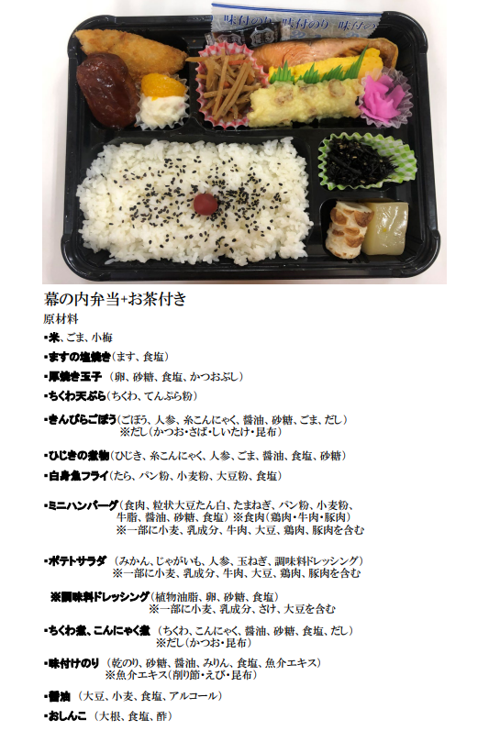
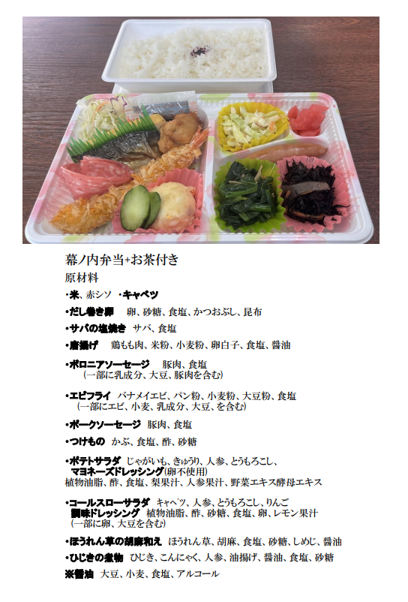
7月29日（土） | 親善大会 | 7月30日（日） | 世界大会

